BDI
Manutenção do sistema de ar-condicionado
BENEFÍCIOS E DESPESAS INDIRETAS - BDI

BDI Edificações |  |  |  | BDI mero fornecimento
Componentes do BDI | Cálculo sem CPRB |  |  | Componentes do BDI | Cálculo sem CPRB
 | não-desonerado |  |  |  | não-desonerado
 | % considerado |  |  |  | % considerado
AC | 3.50% |  |  | AC | 1.75%
S+G | 0.80% |  |  | S+G | 0.39%
R | 1.25% |  |  | R | 0.56%
DF | 0.76% |  |  | DF | 0.85%
L | 6.78% |  |  | L | 3.50%
PIS | 0.65% |  |  | PIS | 0.65%
COFINS | 3.00% |  |  | COFINS | 3.00%
CPRB | 0.00% |  |  | CPRB | 0.00%
ISS | 1.00% |  |  | ISS | 0.00%
BDI Edificações | 19.10% |  |  | BDI mero fornecimento | 11.26%

Referências TCU - BDI Edificações |  |  |  | Referências TCU - BDI mero fornecimento
Componentes do BDI | 1º Quartil | Médio | 3º Quartil | Componentes do BDI | 1º Quartil | Médio | 3º Quartil
AC | 3.00% | 4.00% | 5.50% | AC | 1.50% | 3.45% | 4.49%
S+G | 0.80% | 0.80% | 1.00% | S+G | 0.30% | 0.48% | 0.82%
R | 0.97% | 1.27% | 1.27% | R | 0.56% | 0.85% | 0.89%
DF | 0.59% | 1.23% | 1.39% | DF | 0.85% | 0.85% | 1.11%
L | 6.16% | 7.40% | 8.96% | L | 3.50% | 5.11% | 6.22%
BDI Edificações | 20.34% | 22.12% | 25.00% | BDI mero fornecimento | 11.10% | 14.02% | 16.80%

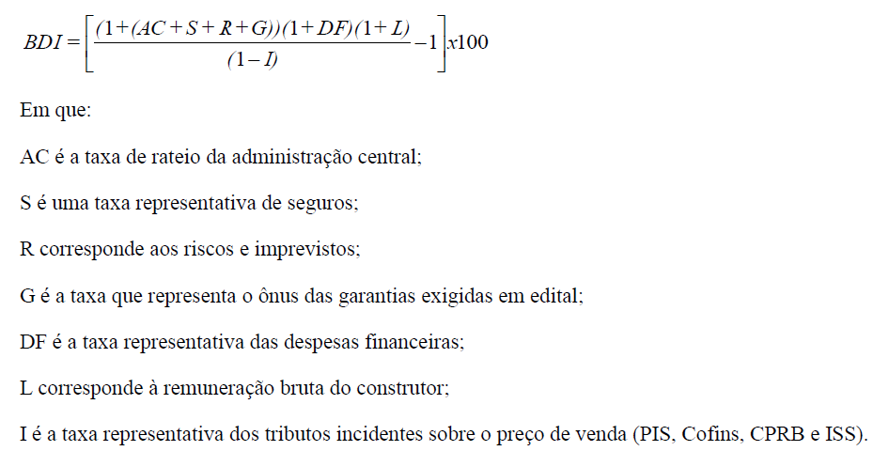

Fontes: Acórdãos 2.369/2011-TCU-Plenário e 2.622/2013-TCU-Plenário.

